Biyokimya
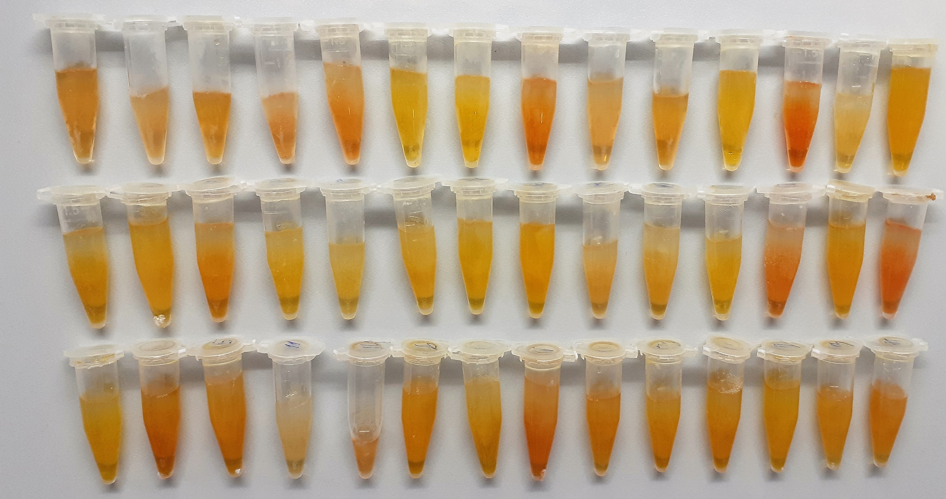
Numune Adı | CHOL (mg/dl) | UA (mg/dl) | TP (g/dl) | AST (U/L) | UREA (mg/dl) | GLU (mg/dl) | CREA (mg/L) | ALB ( g/dl) | TG (mg/dl) | HDL (mg/dl)
1 | 149 | 0.74 | 7.93 | 102 | 44 | 68 | 1.26 | 3.16 | 39 | 200 | Kullanılan cihaz: Mindray marka BS300 model tam otomatik biyokimya cihazı
2 | 111 | 0.52 | 5.45 | 68 | 36 | 64 | 0.95 | 3.01 | 20 | 197
3 | 173 | 0.7 | 6.96 | 103 | 44 | 77 | 1.2 | 3.44 | 18 | 167 | CHOL: Total Cholesterol
4 | 147 | 0.93 | 6.29 | 83 | 42 | 64 | 1.16 | 3.23 | 16 | 174 | UA: Urıc Asıd
5 | 104 | 0.55 | 5.75 | 79 | 39 | 60 | 0.9 | 2.99 | 9 | 198 | TP: Total Proteın
6 | 151 | 0.59 | 6.94 | 75 | 48 | 76 | 0.98 | 3.24 | 12 | 176 | AST: Aspartat Aminotransferaz
7 | 218 | 0.71 | 9.11 | 133 | 48 | 92 | 1.39 | 4.45 | 21 | 171 | UREA: Üre
8 | 196 | 0.57 | 6.54 | 78 | 53 | 80 | 1.37 | 3.47 | 17 | 232 | GLU: Glucose
9 | 58 | 0.81 | 7.81 | 125 | 50 | 79 | 1.16 | 3.51 | 15 | 122 | CREA: Kreatinin
10 | 162 | 0.64 | 6.08 | 89 | 50 | 67 | 1.44 | 3.5 | 12 | 207 | ALB: Albumın
11 | 172 | 0.62 | 7.41 | 106 | 45 | 79 | 1.31 | 3.65 | 17 | 153 | TG: Triglycerides
12 | 129 | 0.77 | 6.31 | 71 | 50 | 83 | 1.12 | 3.72 | 13 | 161 | HDL: HDL Cholesterol
13 | 93 | 0.48 | 4.47 | 80 | 44 | 53 | 1.1 | 3.02 | 8 | 201
14 | 110 | 0.95 | 11.11 | 83 | 54 | 118 | 1.56 | 3.86 | 33 | 142
15 | 132 | 0.46 | 7.13 | 116 | 60 | 74 | 1.07 | 3.31 | 14 | 175
16 | 238 | 0.72 | 9.58 | 139 | 50 | 104 | 1.5 | 4.22 | 20 | 199
17 | 279 | 0.96 | 9.42 | 147 | 62 | 100 | 1.83 | 5.09 | 19 | 260
18 | 229 | 0.79 | 9.333 | 139 | 52 | 99 | 1.47 | 4.42 | 21 | 193
19 | 106 | 0.45 | 5.92 | 78 | 36 | 72 | 0.95 | 3.17 | 9 | 182
20 | 224 | 0.83 | 9.67 | 139 | 51 | 101 | 1.64 | 4.43 | 23 | 180
21 | 164 | 0.64 | 7.17 | 78 | 49 | 80 | 1.08 | 3.26 | 12 | 203
22 | 96 | 0.81 | 9.9 | 75 | 52 | 96 | 1.39 | 3.56 | 27 | 154
23 | 92 | 0.34 | 6.23 | 78 | 35 | 67 | 1.18 | 3.47 | 9 | 215
24 | 78 | 0.22 | 5.21 | 62 | 32 | 59 | 1.09 | 2.94 | 7 | 164
25 | 185 | 0.56 | 7.37 | 103 | 44 | 81 | 1.29 | 3.48 | 15 | 238
26 | 273 | 1.27 | 10.25 | 149 | 59 | 99 | 1.86 | 5.13 | 21 | 272
27 | 153 | 0.71 | 7.03 | 215 | 37 | 70 | 1.42 | 3.82 | 19 | 173
28 | 115 | 0.86 | 6.3 | 99 | 35 | 69 | 1.21 | 2.96 | 14 | 144
29 | 180 | 0.78 | 7.53 | 119 | 35 | 94 | 1.46 | 3.94 | 16 | 203
30 | 115 | 0.75 | 5.71 | 64 | 52 | 72 | 0.99 | 3.15 | 18 | 173
31 | 167 | 0.9 | 7.75 | 87 | 62 | 97 | 1.25 | 3.99 | 26 | 169
32 | 80 | 0.48 | 5.2 | 89 | 35 | 64 | 1.62 | 3.74 | 6 | 158
33 | 93 | 0.87 | 7.01 | 90 | 43 | 88 | 1.16 | 3.14 | 22 | 130
34 | 120 | 0.58 | 9.37 | 79 | 54 | 109 | 1.31 | 3.52 | 26 | 127
35 | 170 | 0.6 | 8.11 | 134 | 43 | 105 | 1.39 | 4.13 | 16 | 199
36 | 206 | 1.1 | 10.33 | 130 | 87 | 123 | 1.39 | 5.08 | 28 | 161
37 | 146 | 0.69 | 7.67 | 99 | 75 | 97 | 1.18 | 4.06 | 19 | 139
38 | 138 | 0.67 | 8.54 | 92 | 93 | 122 | 1.44 | 4.27 | 25 | 138
39 | 190 | 0.97 | 8.11 | 134 | 55 | 113 | 1.88 | 4.76 | 18 | 134
40 | 138 | 0.64 | 9.22 | 96 | 95 | 130 | 1.63 | 4.32 | 26 | 137
41 | 124 | 0.77 | 7.75 | 110 | 79 | 95 | 1.14 | 3.69 | 25 | 168
42 | 93 | 0.76 | 7.26 | 130 | 75 | 86 | 1.31 | 4.12 | 36 | 127

